Projekt
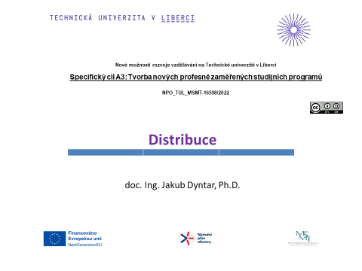

Řešení 1
Úkol: | Lokalizujte sklad v síti zákazníků . K lokalizaci skladu použijte vzdálenost přímou a po osách. Přepravní sazba je 14 Kč/pal,km.

Data: |  |  |  |  |  |  | Rozložení poptávky
Den | Zákazník | Požadavek zákazníka [Pal] | Zákazník | Souřadnice x | Souřadnice y | Celková poptávka [pal]
1 | 5 | 1291 | 1 | 3.4 | 14.2 | 19,730
2 | 1 | 1999 | 2 | 6.7 | 5.3 | 17,913
2 | 4 | 3730 | 3 | 12.4 | 12 | 16,101
2 | 8 | 3878 | 4 | 3.6 | 14.9 | 13,314
1 | 6 | 1243 | 5 | 7 | 19.2 | 24,173
2 | 10 | 354 | 6 | 12.4 | 10.8 | 26,566
2 | 4 | 233 | 7 | 13.5 | 8.7 | 17,200
2 | 7 | 2696 | 8 | 9.8 | 5.2 | 19,372
1 | 2 | 4241 | 9 | 14.8 | 5.5 | 17,241
2 | 10 | 4255 | 10 | 17.7 | 20 | 34,500
2 | 4 | 1757
2 | 9 | 3187
1 | 10 | 2421
2 | 3 | 3350
1 | 2 | 2194
1 | 2 | 1357
1 | 6 | 3834 |  |  |  |  | Lokalizace skladu - přímá vzdálenost
1 | 8 | 2251 |  |  |  |  | Zákazník | Souřadnice x | Souřadnice y | Celková poptávka [pal] | Vzdálenost do skladu [km] | min Náklady na přepravu | 18,848,115 | Kč
2 | 8 | 4298 |  |  |  |  | 1 | 3.4 | 14.2 | 19,730 | 9.2 | x-sklad | 12.0
2 | 10 | 857 |  |  |  |  | 2 | 6.7 | 5.3 | 17,913 | 7.9 | y-sklad | 11.1
2 | 1 | 1036 |  |  |  |  | 3 | 12.4 | 12 | 16,101 | 1.0 | Bublina | 1000
2 | 10 | 1835 |  |  |  |  | 4 | 3.6 | 14.9 | 13,314 | 9.3
2 | 3 | 295 |  |  |  |  | 5 | 7 | 19.2 | 24,173 | 9.6
1 | 3 | 459 |  |  |  |  | 6 | 12.4 | 10.8 | 26,566 | 0.4
2 | 7 | 2420 |  |  |  |  | 7 | 13.5 | 8.7 | 17,200 | 2.8
2 | 8 | 2375 |  |  |  |  | 8 | 9.8 | 5.2 | 19,372 | 6.3
2 | 5 | 3715 |  |  |  |  | 9 | 14.8 | 5.5 | 17,241 | 6.2
2 | 1 | 1576 |  |  |  |  | 10 | 17.7 | 20 | 34,500 | 10.6
2 | 8 | 1851
1 | 9 | 56
2 | 5 | 4197 |  |  |  |  | Lokalizace skladu - vzdálenost po osách
2 | 6 | 3177 |  |  |  |  | Zákazník | Souřadnice x | Souřadnice y | Celková poptávka [pal] | Vzdálenost do skladu [km] | min Náklady na přepravu | 25,367,000 | Kč
2 | 10 | 3331 |  |  |  |  | 1 | 3.4 | 14.2 | 19,730 | 10.8 | x-sklad | 12.0
1 | 5 | 2594 |  |  |  |  | 2 | 6.7 | 5.3 | 17,913 | 12.0 | y-sklad | 12.0
2 | 10 | 2970 |  |  |  |  | 3 | 12.4 | 12 | 16,101 | 0.4 | Bublina | 1000
1 | 9 | 678 |  |  |  |  | 4 | 3.6 | 14.9 | 13,314 | 11.3
1 | 6 | 678 |  |  |  |  | 5 | 7 | 19.2 | 24,173 | 12.2
2 | 10 | 3124 |  |  |  |  | 6 | 12.4 | 10.8 | 26,566 | 1.6
2 | 6 | 942 |  |  |  |  | 7 | 13.5 | 8.7 | 17,200 | 4.8
1 | 3 | 2749 |  |  |  |  | 8 | 9.8 | 5.2 | 19,372 | 9.0
1 | 10 | 1320 |  |  |  |  | 9 | 14.8 | 5.5 | 17,241 | 9.3
1 | 8 | 4000 |  |  |  |  | 10 | 17.7 | 20 | 34,500 | 13.7
2 | 4 | 678
2 | 10 | 3056
1 | 2 | 729
2 | 5 | 1768
1 | 5 | 560
2 | 10 | 1913
2 | 6 | 2135
1 | 8 | 719
2 | 4 | 3425
1 | 9 | 4243
1 | 5 | 1491
2 | 5 | 463
2 | 9 | 3400
2 | 4 | 2682
1 | 6 | 3797
1 | 9 | 1598
2 | 5 | 730
1 | 1 | 412
1 | 2 | 1968
2 | 10 | 987
2 | 5 | 1405
2 | 7 | 1612
1 | 7 | 1003
1 | 10 | 95
1 | 3 | 711
1 | 10 | 2617
1 | 6 | 728
1 | 1 | 1992
2 | 7 | 3569
2 | 9 | 465
1 | 5 | 2398
1 | 1 | 3753
2 | 6 | 3176
2 | 3 | 841
1 | 4 | 809
2 | 6 | 3564
2 | 1 | 1537
1 | 10 | 1434
1 | 1 | 961
2 | 6 | 1939
2 | 2 | 3953
1 | 1 | 1439
2 | 6 | 1353
1 | 1 | 604
2 | 1 | 3146
1 | 1 | 1228
2 | 7 | 3437
2 | 2 | 62
2 | 9 | 3078
2 | 2 | 3409
2 | 3 | 860
2 | 7 | 2463
2 | 10 | 3931
2 | 3 | 4083
1 | 3 | 2753
2 | 1 | 47
2 | 5 | 3561
1 | 9 | 536

Řešení 3
Úkol: | Navrhněte rozvozový plán zboží k zákazníkům. Uvažujte následující případy:
 | a) kapacita vozidla a délka okruhu je neomezená,
 | b) kapacita vozidla je omezena na 100 palet.
 | Informace o vzdálenostech mezi výchozím místem V a zákazníky P1-P6 a také poptávka zákazníků v paletách je na obrázku níže.
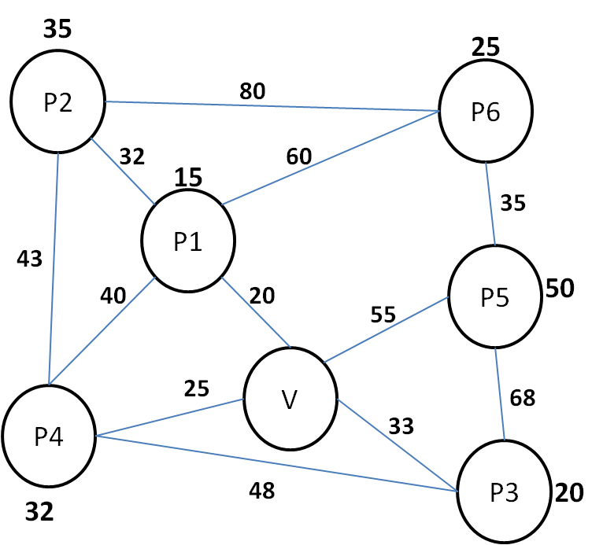

 |  | Matice vzdáleností
 |  | i/j | V | P1 | P2 | P3 | P4 | P5 | P6
 |  | V | 0 | 20 | 52 | 33 | 25 | 55 | 80
 |  | P1 |  | 0 | 32 | 53 | 40 | 75 | 60
 |  | P2 |  |  | 0 | 85 | 43 | 107 | 80
 |  | P3 |  |  |  | 0 | 48 | 68 | 103
 |  | P4 |  |  |  |  | 0 | 80 | 100
 |  | P5 |  |  |  |  |  | 0 | 35
 |  | P6 |  |  |  |  |  |  | 0

 |  | Matice úspor
 |  | i/j | P2 | P3 | P4 | P5 | P6
 |  | P1 | 40 | 0 | 5 | 0 | 40
 |  | P2 |  | 0 | 34 | 0 | 52
 |  | P3 |  |  | 10 | 20 | 10
 |  | P4 |  |  |  | 0 | 5
 |  | P5 |  |  |  |  | 100

 |  | Okruh a) kapacita vozidla a délka okruhu je neomezená
 |  | V-P4-P3-P5-P6-P2-P1-V

 |  | Okruh b) kapacita vozidla je omezena na 100 palet
 |  | V-P5-P6-P1-V |  |  |  | vezu 90pal
 |  | V-P2-P4-P3-V |  |  |  | vezu 87pal

